상품제안서
N트래블 맥세이프 10000mAh 보조배터리 세트3 | 상품코드: S41196

 |  |  |  |  |  |  | 02-713-8555 | www.synergygift.co.kr
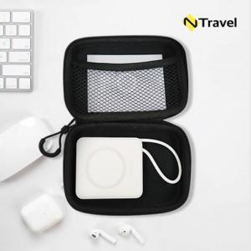

【상세/제작정보】 | <p><span style="font-size: 12pt;">※ 보조배터리 100개 이상 컬러인쇄 무료</span></p><p>&nbsp;</p>

【인쇄/포장옵션】 | [배터리] 레이저, [배터리] 풀칼라, [파우치] 실크, [파우치] 풀칼라 / 포장지포장

【공급단가】 | 수량 | 20~ | 100~ | 300~ | 500~ | 1,000~
*VAT별도 | 화이트 | 25,600원 | 23,300원 | 22,300원 | 21,800원 | 21,500원
 | 그레이 | 25,600원 | 23,300원 | 22,300원 | 21,800원 | 21,500원
 | 모카그레이 | 25,600원 | 23,300원 | 22,300원 | 21,800원 | 21,500원

【상품 URL】 | https://www.synergygift.co.kr:443/src/goods_detail.php?gdno=41196

